溫室結構載重分析
代號 | 名稱 | 重量 | 外型 |  |  |  |  | 性能 | 重量 | 連接點 | 評估 | 遮蔽率 | 積熱 | 保溫
 |  |  | 圖片 | 柱 | 圓管梁 | 梁 | 其他
WTG | Venlo力玻璃型 | WTG-G9-960(3x3單元) : 3094.44kg WTG-G9-640(2x3單元) : 2317.36kg WTG-G11-960(3x3單元) : 3212.67kg WTG-G11-640(2x3單元) : 2409.73kg WTG-G13-960(3x3單元) : 4046.59kg WTG-G13-640(2x3單元) : 3049.35kg |  | 主立柱(SC1) : □60x60x3.2t(G9, G11) □75x75x3.2t(G13) 副立柱(SC2) : □60x60x2.3t(G9, G11) □75x75x3.2t(G13) 上層柱(SC3) : □50x50x1.6t(G9) □50x50x2.3t(G11) □50x50x3.2t(G13) |  | 外拉網梁(SB1) : □60x60x2.0t 外網橫梁(SB2) : C100x50x20x2.3t(G9, G11) C100x50x20x3.2t(G13) 外網桁架(SB3) : C100x50x20x2.3t(G9, G11) C100x50x20x3.2t(G13) 屋頂梁(SB4) : □50x50x2.3t(G9, G11) □60x60x3.2t(G13) 屋頂梁(SB5) : C75x45x15x2.3t(G9) C100x50x20x2.3t(G11) C100x50x20x3.2t(G13) 屋頂桁架(SB6) : □60x60x2.0t 短主梁(SB7) : 上下弦桿 □60x30x2.3t H=500(G9) 上下弦桿 □60x30x3.2t H=500(G11, G13) W/LATTICE M16 E.F兩側(OR L60x3.2)(G9, G11) W/L50x4 LATTICE E.F兩側(OR □60x30x3.2t)(G13) 風扇側梁(SB8) : C75x45x15x2.3t 水槽梁(SB9) : U100x70x2.3t 下側梁(SB10) : C75x45x15x2.3t(G9, G11) C100x50x20x3.2t(G13) 側梁(SB11) : □80x50x3.0t 主橫梁(SB12) : 上下弦桿 □60x30x2.3t H=500(G9) 上下弦桿 □60x30x3.2t H=500(G11, G13) W/LATTICE M16 E.F兩側(OR L60x3.2)(G9, G11) W/L50x4 LATTICE E.F兩側(OR □60x30x3.2t)(G13) | 水槽(W1) : U120x100x2.0t 風拉桿(J1) : Ø10mm 風拉桿(J2) : Ø13mm | WTG-G9-960(3x3單元) WTG-G9-640(2x3單元) WTG-G11-960(3x3單元) WTG-G11-640(2x3單元) WTG-G13-960(3x3單元) WTG-G13-640(2x3單元) | WTG-G9-960(3x3單元) : 3094.44kg WTG-G9-640(2x3單元) : 2317.36kg WTG-G11-960(3x3單元) : 3212.67kg WTG-G11-640(2x3單元) : 2409.73kg WTG-G13-960(3x3單元) : 4046.59kg WTG-G13-640(2x3單元) : 3049.35kg |  |  |  |  |  | 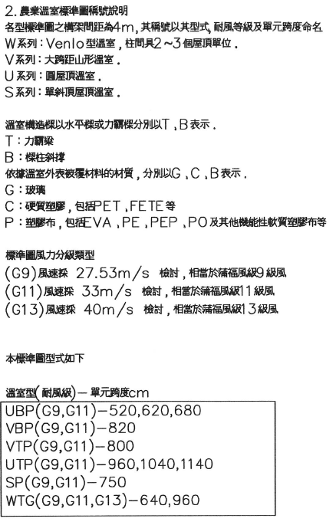
VTP | 山型力霸塑膠型 | VTP-G9(3x11單元) : 22649.2kg VTP-G11(3x11單元) : 18495.8kg | 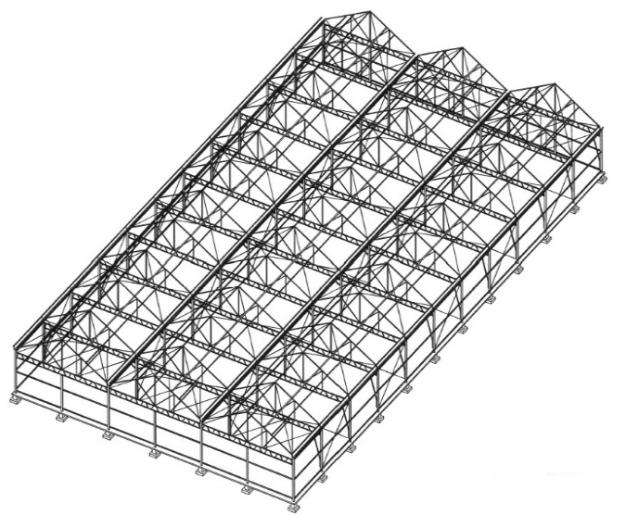 | 主立柱(SC1) : □60x60x3.0t(G9) □75x75x3.2t(G11) (SC1') : □60x30x2.3t(G9) □60x30x3.2t(G11) 側立柱(SC2) : □60x60x3.0t(G9) □75x75x3.2t(G11) |  | 屋脊梁(SB1) : Ø2"x3.2t(G9) Ø2-3/4"x3.2t(G11) 屋頂梁(SB2) : Ø2-1/2"x3.2t(G9) Ø2-3/4"x3.2t(G11) 屋頂補強橫桿(SB3) : Ø2-1/2"x3.2t(G9) Ø2-3/4"x3.2t(G11) 側梁(SB4) : C150x50x20x2.3t 橫梁(SB5) : 上下弦桿 □60x30x3.2t H=500 W/LATTICE M12 E.F兩側(OR L50x3.2)(G9) W/LATTICE M16 E.F兩側(OR L60x3.2)(G11) 屋頂架(SB6) : Ø2-1/2"x3.2t(G9) Ø2-3/4"x3.2t(G11) 迎風面補強橫桿(SB7) : Ø2"x2.3t | 水槽側管(W1) : Ø2-1/2"x3.2t U型水槽(W2) : 250x250x2.3t 風拉桿(T1) : Ø12mm(G9) Ø16mm(G11) | VTP-G9(3x11單元) VTP-G11(3x11單元) | VTP-G9(3x11單元) : 22649.2kg VTP-G11(3x11單元) : 18495.8kg
VBP | 山型塑膠型 | VBP-G9(2x3單元) : 3233.6kg VBP-G11(2x3單元) : 3407.6kg | 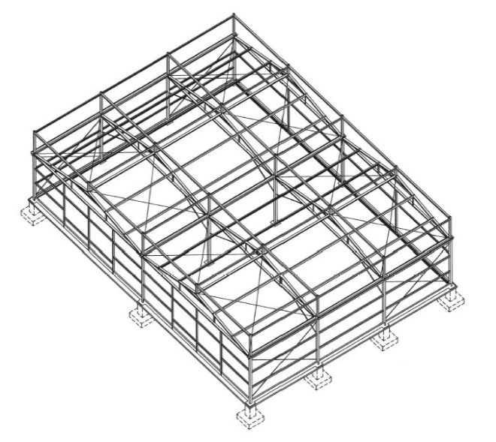 | 主立柱(SC1) : □100x100x3.0t(G9) □100x100x3.2t(G11) 副立柱(SC2) : □60x60x2.3t(G9) □75x75x3.2t(G11) 拉網上層柱(SC3) : □75x75x2.0t 上層柱(SC4) : □50x50x1.6t |  | 屋頂上弦梁(B1) : □50x50x3.2t 屋頂桁架(B2) : C100x50x20x2.3t@1.4M(G9) C100x50x20x2.3t@1M(G11) 屋頂桁架(B3) : □60x60x2.0t 內網桁架(B4) : □100x50x3.0t 補強角鐵(B5) : L60x60x5.0t 內網斜撐管(B6) : Ø2"x2.0t 外拉網梁(SB1) : □75x75x2.0t 外網桁架(SB2) : C100x50x20x2.3t(G9) C100x50x20x3.2t(G11) 拉網主梁(SB3) : C100x50x20x2.3t(G9) C100x50x20x3.2t(G11) 矮牆梁(SB4) : C200x60x1.6t 風扇梁(SB5) : C75x45x15x2.3t 水牆梁(SB6) : C75x45x15x2.3t 下側梁(SB7) : C75x45x15x2.3t 側梁(SB8) : □100x50x3.0t(G9) □50x50x3.2t(G11) | 水槽(W1) : U120x100x2.0t 屋頂拉桿(T1) : Ø12mm | VBP-G9(2x3單元) VBP-G11(2x3單元) | VBP-G9(2x3單元) : 3233.6kg VBP-G11(2x3單元) : 3407.6kg
SP | 單斜背塑膠型 | SP-G9(3x7單元) : 11908kg SP-G11(3x7單元) : 12838.52kg | 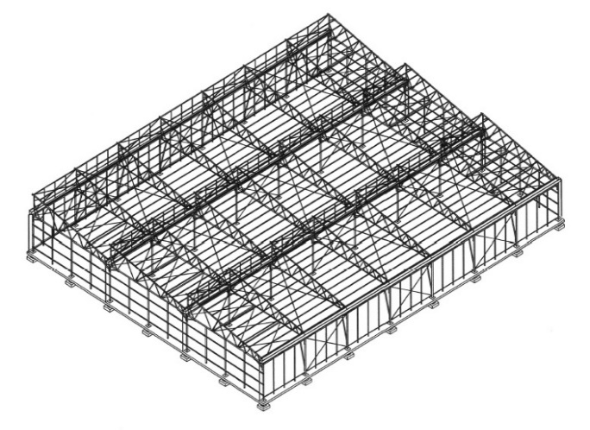 | 主立柱(SC1) : Ø3"x2.3t(G9) Ø3"x3.2t(G11) 副立柱(SC2) : Ø2-1/2"x3.2t(G9) Ø2-3/4"x3.2t(G11) 側柱(SC3) : Ø2"x2.3t(G9) Ø2"x3.2t(G11) 立柱斜撐(SC4) : Ø2"x2.0t |  | 屋脊梁(SB1) : Ø2"x2.0t 屋頂架(SB2) : Ø1"x1.8t 屋頂補強橫梁(SB3) : Ø1"x1.8t 側梁(SB4) : Ø2"x1.8t(G9) Ø2"x2.3t(G11) 屋面架(SB5) : Ø2-1/4"x3.2t 迎風面補強橫桿(SB6) : Ø2"x3.2t | 屋頂架(W1) : Ø2"x3.2t(G9) Ø2-1/2"x3.2t(G11) 屋頂架補強梁(W2) : Ø2"x3.2t 屋頂風拉桿(W3) : M12 U型水槽(W4) : U250x250x2.3t 屋頂架斜桿(W5) : Ø2"x1.8t 屋頂架下桿(W6) : Ø2"x3.2t(G9) Ø2-1/2"x3.2t(G11) | SP-G9(3x7單元) SP-G11(3x7單元) | SP-G9(3x7單元) : 11908kg SP-G11(3x7單元) : 12838.52kg
UTP | 圓頂力霸塑膠型 | UTP-G9(2x3單元) : 3844.6kg UTP-G11(2x3單元) : 3972.2kg | 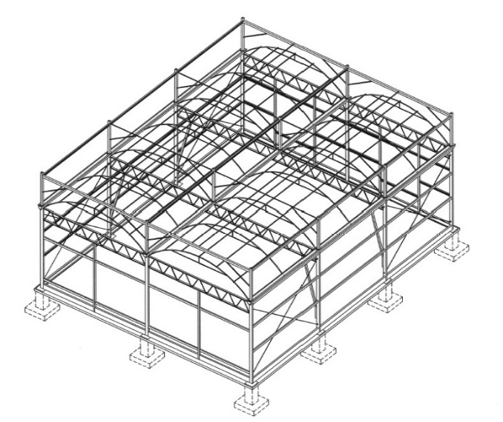 | 主立柱(SC1) : □60x60x3.2t (SC1') : □60x60x3.2t 副立柱(SC2) : □60x60x3.2t 拉網上層柱(SC3) : □60x60x2.3t(G9) □60x60x3.2t(G11) 上層柱(SC4) : □50x50x1.6t | 屋面弦管(B1) : Ø1-1/4"x3.2t(G9) Ø2"x2.3t(G11) 屋頂桁管(B2) : Ø1-1/4"x3.2t(G9) Ø2"x2.3t(G11) 上網橫管(B3) : Ø1-3/4"x2.3t(G9) Ø1-1/2"x2.3t(G11) 上網桁管(B4) : Ø1"x2.3t 上網斜撐管(B5) : Ø1"x2.3t 弦管支撐管(B6) : Ø1"x2.3t 內網支撐管(B7) : Ø1"x2.3t 內網桁管(B8) : Ø1"x2.3t | 外拉網梁(SB1) : □75x75x2.0t(G9) □75x75x2.3t(G11) 外網桁架(SB2) : C75x45x15x2.3t(G9) □75x75x2.3t(G11) 短主梁(SB3) : 上下弦桿 □60x30x3.2t H=500 W/LATTICE M12 E.F兩側(OR L50x3.2)(G9) W/□60x30x3.2t LATTICE(G11) 矮牆梁(SB4) : C200x60x2.3t 風扇梁(SB5) : C75x45x15x2.3t 水牆梁(SB6) : C75x45x15x2.3t 內網桁管(SB7) : C75x45x15x2.3t 側梁(SB8) : □50x50x3.2t 主梁(SB9) : 上下弦桿 □60x30x3.2t H=500 W/LATTICE M12 E.F兩側(OR L50x3.2)(G9) W/□60x30x3.2t LATTICE(G11) | 側拉桿(T1) : Ø10mm 水槽(W1) : U120x100x3.2t | UTP-G9(2x3單元) UTP-G11(2x3單元) | UTP-G9(2x3單元) : 3844.6kg UTP-G11(2x3單元) : 3972.2kg
UBP | 圓頂塑膠型 | UBP-G9(2x3單元) : 3020.9kg UBP-G11(2x3單元) : 3076.6kg | 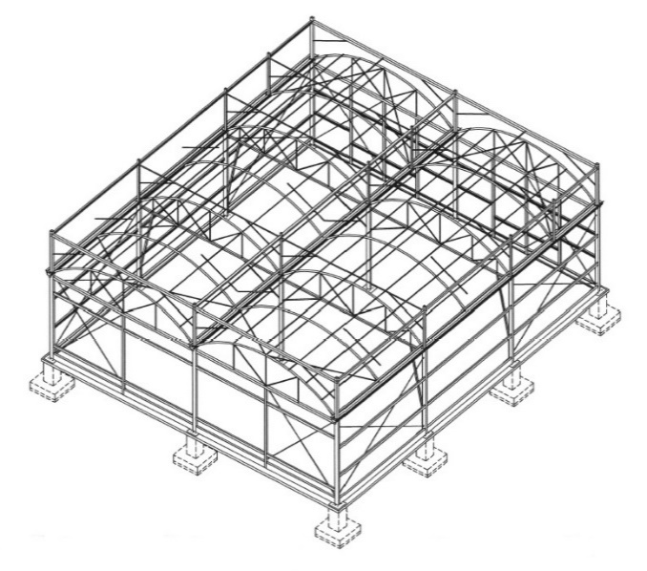 | 主立柱(SC1) : □60x60x3.2t (SC1') : Ø2"x2.3t 副立柱(SC2) : □60x60x2.3t 拉網上層柱(SC3) : □75x75x2.0t(G9) □75x75x3.2t(G11) 上層柱(SC4) : □50x50x1.6t | 屋面弧管(B1) : Ø1-1/4"x3.2t(G9) Ø1-1/2"x3.2t(G11) 屋頂桁管(B2) : Ø1-1/4"x3.2 上網橫管(B3) : Ø2"x2.3t 上網桁管(B4) : Ø2"x2.3t 上網斜撐管(B5) : Ø2"x2.3t 弧管支撐管(B6) : Ø2"x2.3t 內網支撐管(B7) : Ø2"x2.3t 內網桁管(B8) : □60x60x2.3t | 外拉網梁(SB1) : □75x75x2.0t 外網桁架(SB2) : C100x50x20x2.3t 桁架梁(SB3) : □60x30x2.3t 矮牆梁(SB4) : C200x60x2.3t 風扇梁(SB5) : C75x45x15x2.3t 水牆梁(SB6) : C75x45x15x2.3t 內網桁管(SB7) : C75x45x15x2.3t 側梁(SB8) : □80x40x3.2t | 水槽(W1) : U120x100x2.0t 側拉桿(T1) : Ø10mm 屋面拉桿(T2) : Ø3/4"x2.3t | UBP-G9(2x3單元) UBP-G11(2x3單元) | UBP-G9(2x3單元) : 3020.9kg UBP-G11(2x3單元) : 3076.6kg

強固型溫室比較
代號 | 名稱 | 外型 |  |  |  |  | 性能 | 重量 | 連接點 | 評估 | 遮蔽率 | 積熱 | 保溫
 |  | 圖片 | 柱 | 圓管梁 | 梁 | 其他
WTG | Venlo力玻璃型 |  | 主立柱(SC1) : □60x60x3.2t(G9, G11) □75x75x3.2t(G13) 副立柱(SC2) : □60x60x2.3t(G9, G11) □75x75x3.2t(G13) 上層柱(SC3) : □50x50x1.6t(G9) □50x50x2.3t(G11) □50x50x3.2t(G13) |  | 外拉網梁(SB1) : □60x60x2.0t 外網橫梁(SB2) : C100x50x20x2.3t(G9, G11) C100x50x20x3.2t(G13) 外網桁架(SB3) : C100x50x20x2.3t(G9, G11) C100x50x20x3.2t(G13) 屋頂梁(SB4) : □50x50x2.3t(G9, G11) □60x60x3.2t(G13) 屋頂梁(SB5) : C75x45x15x2.3t(G9) C100x50x20x2.3t(G11) C100x50x20x3.2t(G13) 屋頂桁架(SB6) : □60x60x2.0t 短主梁(SB7) : 上下弦桿 □60x30x2.3t H=500(G9) 上下弦桿 □60x30x3.2t H=500(G11, G13) W/LATTICE M16 E.F兩側(OR L60x3.2)(G9, G11) W/L50x4 LATTICE E.F兩側(OR □60x30x3.2t)(G13) 風扇側梁(SB8) : C75x45x15x2.3t 水槽梁(SB9) : U100x70x2.3t 下側梁(SB10) : C75x45x15x2.3t(G9, G11) C100x50x20x3.2t(G13) 側梁(SB11) : □80x50x3.0t 主橫梁(SB12) : 上下弦桿 □60x30x2.3t H=500(G9) 上下弦桿 □60x30x3.2t H=500(G11, G13) W/LATTICE M16 E.F兩側(OR L60x3.2)(G9, G11) W/L50x4 LATTICE E.F兩側(OR □60x30x3.2t)(G13) | 水槽(W1) : U120x100x2.0t 風拉桿(J1) : Ø10mm 風拉桿(J2) : Ø13mm | WTG-G9-960(3x3單元) WTG-G9-640(2x3單元) WTG-G11-960(3x3單元) WTG-G11-640(2x3單元) WTG-G13-960(3x3單元) WTG-G13-640(2x3單元) | WTG-G9-960(3x3單元) : 3094.44kg WTG-G9-640(2x3單元) : 2317.36kg WTG-G11-960(3x3單元) : 3212.67kg WTG-G11-640(2x3單元) : 2409.73kg WTG-G13-960(3x3單元) : 4046.59kg WTG-G13-640(2x3單元) : 3049.35kg
VTP | 山型力霸塑膠型 |  | 主立柱(SC1) : □60x60x3.0t(G9) □75x75x3.2t(G11) (SC1') : □60x30x2.3t(G9) □60x30x3.2t(G11) 側立柱(SC2) : □60x60x3.0t(G9) □75x75x3.2t(G11) |  | 屋脊梁(SB1) : Ø2"x3.2t(G9) Ø2-3/4"x3.2t(G11) 屋頂梁(SB2) : Ø2-1/2"x3.2t(G9) Ø2-3/4"x3.2t(G11) 屋頂補強橫桿(SB3) : Ø2-1/2"x3.2t(G9) Ø2-3/4"x3.2t(G11) 側梁(SB4) : C150x50x20x2.3t 橫梁(SB5) : 上下弦桿 □60x30x3.2t H=500 W/LATTICE M12 E.F兩側(OR L50x3.2)(G9) W/LATTICE M16 E.F兩側(OR L60x3.2)(G11) 屋頂架(SB6) : Ø2-1/2"x3.2t(G9) Ø2-3/4"x3.2t(G11) 迎風面補強橫桿(SB7) : Ø2"x2.3t | 水槽側管(W1) : Ø2-1/2"x3.2t U型水槽(W2) : 250x250x2.3t 風拉桿(T1) : Ø12mm(G9) Ø16mm(G11) | VTP-G9(3x11單元) VTP-G11(3x11單元) | VTP-G9(3x11單元) : 22649.2kg VTP-G11(3x11單元) : 18495.8kg
VBP | 山型塑膠型 |  | 主立柱(SC1) : □100x100x3.0t(G9) □100x100x3.2t(G11) 副立柱(SC2) : □60x60x2.3t(G9) □75x75x3.2t(G11) 拉網上層柱(SC3) : □75x75x2.0t 上層柱(SC4) : □50x50x1.6t |  | 屋頂上弦梁(B1) : □50x50x3.2t 屋頂桁架(B2) : C100x50x20x2.3t@1.4M(G9) C100x50x20x2.3t@1M(G11) 屋頂桁架(B3) : □60x60x2.0t 內網桁架(B4) : □100x50x3.0t 補強角鐵(B5) : L60x60x5.0t 內網斜撐管(B6) : Ø2"x2.0t 外拉網梁(SB1) : □75x75x2.0t 外網桁架(SB2) : C100x50x20x2.3t(G9) C100x50x20x3.2t(G11) 拉網主梁(SB3) : C100x50x20x2.3t(G9) C100x50x20x3.2t(G11) 矮牆梁(SB4) : C200x60x1.6t 風扇梁(SB5) : C75x45x15x2.3t 水牆梁(SB6) : C75x45x15x2.3t 下側梁(SB7) : C75x45x15x2.3t 側梁(SB8) : □100x50x3.0t(G9) □50x50x3.2t(G11) | 水槽(W1) : U120x100x2.0t 屋頂拉桿(T1) : Ø12mm | VBP-G9(2x3單元) VBP-G11(2x3單元) | VBP-G9(2x3單元) : 3233.6kg VBP-G11(2x3單元) : 3407.6kg
SP | 單斜背塑膠型 |  | 主立柱(SC1) : Ø3"x2.3t(G9) Ø3"x3.2t(G11) 副立柱(SC2) : Ø2-1/2"x3.2t(G9) Ø2-3/4"x3.2t(G11) 側柱(SC3) : Ø2"x2.3t(G9) Ø2"x3.2t(G11) 立柱斜撐(SC4) : Ø2"x2.0t |  | 屋脊梁(SB1) : Ø2"x2.0t 屋頂架(SB2) : Ø1"x1.8t 屋頂補強橫梁(SB3) : Ø1"x1.8t 側梁(SB4) : Ø2"x1.8t(G9) Ø2"x2.3t(G11) 屋面架(SB5) : Ø2-1/4"x3.2t 迎風面補強橫桿(SB6) : Ø2"x3.2t | 屋頂架(W1) : Ø2"x3.2t(G9) Ø2-1/2"x3.2t(G11) 屋頂架補強梁(W2) : Ø2"x3.2t 屋頂風拉桿(W3) : M12 U型水槽(W4) : U250x250x2.3t 屋頂架斜桿(W5) : Ø2"x1.8t 屋頂架下桿(W6) : Ø2"x3.2t(G9) Ø2-1/2"x3.2t(G11) | SP-G9(3x7單元) SP-G11(3x7單元) | SP-G9(3x7單元) : 11908kg SP-G11(3x7單元) : 12838.52kg
UTP | 圓頂力霸塑膠型 |  | 主立柱(SC1) : □60x60x3.2t (SC1') : □60x60x3.2t 副立柱(SC2) : □60x60x3.2t 拉網上層柱(SC3) : □60x60x2.3t(G9) □60x60x3.2t(G11) 上層柱(SC4) : □50x50x1.6t | 屋面弦管(B1) : Ø1-1/4"x3.2t(G9) Ø2"x2.3t(G11) 屋頂桁管(B2) : Ø1-1/4"x3.2t(G9) Ø2"x2.3t(G11) 上網橫管(B3) : Ø1-3/4"x2.3t(G9) Ø1-1/2"x2.3t(G11) 上網桁管(B4) : Ø1"x2.3t 上網斜撐管(B5) : Ø1"x2.3t 弦管支撐管(B6) : Ø1"x2.3t 內網支撐管(B7) : Ø1"x2.3t 內網桁管(B8) : Ø1"x2.3t | 外拉網梁(SB1) : □75x75x2.0t(G9) □75x75x2.3t(G11) 外網桁架(SB2) : C75x45x15x2.3t(G9) □75x75x2.3t(G11) 短主梁(SB3) : 上下弦桿 □60x30x3.2t H=500 W/LATTICE M12 E.F兩側(OR L50x3.2)(G9) W/□60x30x3.2t LATTICE(G11) 矮牆梁(SB4) : C200x60x2.3t 風扇梁(SB5) : C75x45x15x2.3t 水牆梁(SB6) : C75x45x15x2.3t 內網桁管(SB7) : C75x45x15x2.3t 側梁(SB8) : □50x50x3.2t 主梁(SB9) : 上下弦桿 □60x30x3.2t H=500 W/LATTICE M12 E.F兩側(OR L50x3.2)(G9) W/□60x30x3.2t LATTICE(G11) | 側拉桿(T1) : Ø10mm 水槽(W1) : U120x100x3.2t | UTP-G9(2x3單元) UTP-G11(2x3單元) | UTP-G9(2x3單元) : 3844.6kg UTP-G11(2x3單元) : 3972.2kg
UBP | 圓頂塑膠型 |  | 主立柱(SC1) : □60x60x3.2t (SC1') : Ø2"x2.3t 副立柱(SC2) : □60x60x2.3t 拉網上層柱(SC3) : □75x75x2.0t(G9) □75x75x3.2t(G11) 上層柱(SC4) : □50x50x1.6t | 屋面弧管(B1) : Ø1-1/4"x3.2t(G9) Ø1-1/2"x3.2t(G11) 屋頂桁管(B2) : Ø1-1/4"x3.2 上網橫管(B3) : Ø2"x2.3t 上網桁管(B4) : Ø2"x2.3t 上網斜撐管(B5) : Ø2"x2.3t 弧管支撐管(B6) : Ø2"x2.3t 內網支撐管(B7) : Ø2"x2.3t 內網桁管(B8) : □60x60x2.3t | 外拉網梁(SB1) : □75x75x2.0t 外網桁架(SB2) : C100x50x20x2.3t 桁架梁(SB3) : □60x30x2.3t 矮牆梁(SB4) : C200x60x2.3t 風扇梁(SB5) : C75x45x15x2.3t 水牆梁(SB6) : C75x45x15x2.3t 內網桁管(SB7) : C75x45x15x2.3t 側梁(SB8) : □80x40x3.2t | 水槽(W1) : U120x100x2.0t 側拉桿(T1) : Ø10mm 屋面拉桿(T2) : Ø3/4"x2.3t | UBP-G9(2x3單元) UBP-G11(2x3單元) | UBP-G9(2x3單元) : 3020.9kg UBP-G11(2x3單元) : 3076.6kg

